상품제안서
에코라이프 트랜디 사무실 아이스 쿨매트(45*45) | 상품코드: F27287

 |  |  |  |  |  |  | 02-412-0044 | www.easy1.co.kr
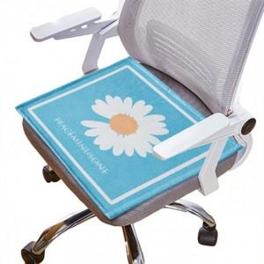

【상세/제작정보】 | 기본수량 미만 인쇄시 비용 추가. 스티커 제작및 부착 비용 별도 문의.

【인쇄/포장옵션】 | / 포장불가능

【공급단가】 | 수량 | 140~ | 280~ | 700~ | 1,000~ | 3,000~
*VAT별도 | 단가 | 4,200원 | 4,130원 | 4,020원 | 3,950원 | 3,850원

【상품 URL】 | http://www.easy1.co.kr/src/goods_detail.php?gdno=27287

